Solicitud gráfica
 | Área: | Lenguaje |  |  | Fecha:
 | Grado: | 8
 | Título del tema: | La literatura colombiana de la Colonia |  |  | ¿Cuaderno de estudio o recurso? | Recurso
 | Editor: | Luz Amparo Rubiano |  |  | Motor del recurso | F7

 | Código guión o recurso: | LE_08_02_REC310 | ← Para determinar este código, visite la hoja de Ayuda
 |  |  |  |  | ESPECIFICACIÓN DE ARCHIVOS A ENTREGAR
Núm. | Archivo Shutterstock o ruta en web | Imagen para: | Tipo | Ubicación de la imagen en el recurso F7 | Nombre imagen SMALL | Tamaño imagen SMALL | Nombre imagen ZOOM | Tamaño imagen ZOOM | Descripción | Observaciones
IMG01 | http://www.banrepcultural.org/blaavirtual/historia/palabras-que-nos-cambiaron/imagen/antonio-narino-y-francisco-antonio-zea-en-la-imprenta | Recurso F7 | Fotografía | Inicio | LE_08_02_REC310_IMG01.jpg | 350 x 230 px |  |  | Antonio Nariño y Francisco Antonio Zea en la imprenta [Litografía] Autor anónimo, ca. 1920. Disponible en el Museo Nacional de Colombia. Sección Historia - Documentos históricos. Número de Registro 2837 | 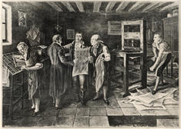
IMG02 | http://webcache.googleusercontent.com/search?q=cache:8f_atpjWtRwJ:www.banrepcultural.org/boletin-cultural/content/sesenta-a%25C3%25B1os-esperando-la-democracia+&cd=1&hl=es-419&ct=clnk&gl=co | Recurso F7 | Fotografía | Inicio | LE_08_02_REC310_IMG02.jpg | 350 x 230 px |  |  | Primeros ensayos de la televisión, 18 de mayo de 1954. Archivo fotográfico Luis Alberto Acuña Casas, colección particular de Álvaro Garzón Marthá | 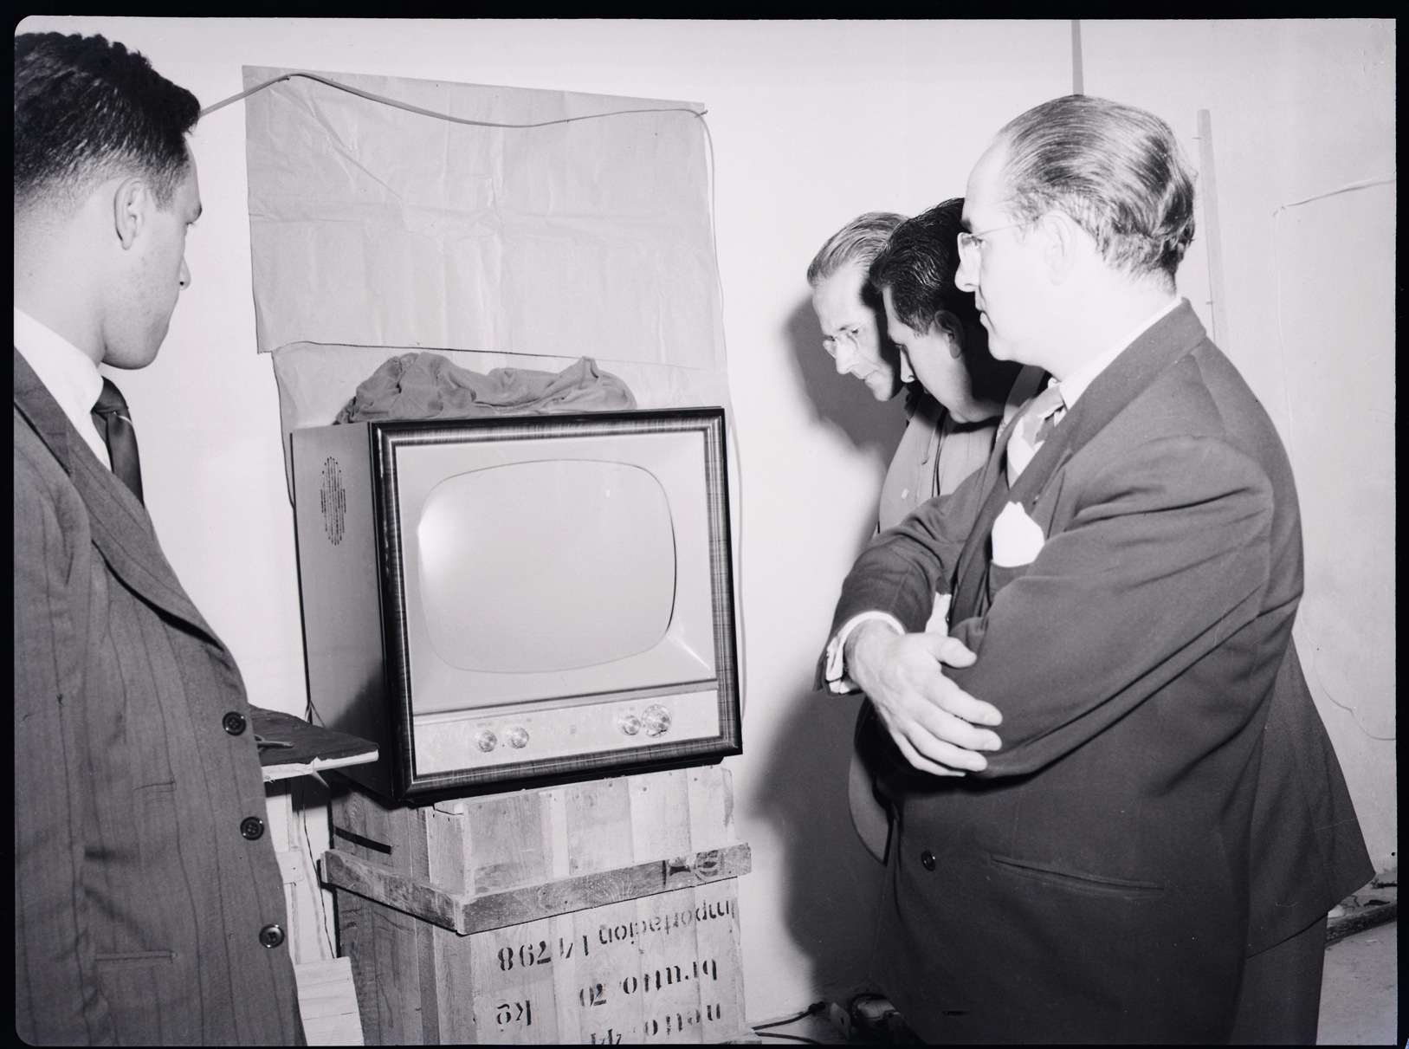
IMG03 | 290001401 | Recurso F7 | Fotografía | Inicio | LE_08_02_REC310_IMG03.jpg | 350 x 230 px
IMG04 | http://www.banrepcultural.org/blaavirtual/hemeroteca-digital-historica/aviso-del-terremoto | Recurso F7 | Fotografía | Contenido | LE_08_02_REC310_IMG04n.jpg | 320 x 480 px | LE_08_02_REC310_IMG04a.jpg | 800 x 458 px | Título: Aviso del terremoto Periodo de Publicación: 12 de Julio de 1785 al 31 de Diciembre de 1969 Autor: Espinosa de los Monteros, Antonio Editorial: Imprenta Real de Don Antonio Espinosa de los Monteros Temas: 1550-1810 -- Prensa | 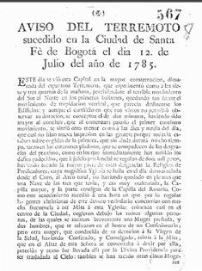
IMG05 | http://www.banrepcultural.org/node/32826 | Recurso F7 | Fotografía | Contenido | LE_08_02_REC310_IMG05n.jpg | 320 x 480 px | LE_08_02_REC310_IMG05a.jpg | 800 x 458 px | Prensa de palanca primitiva, del siglo XVIII, en la cual imprimió Nariño su traducción de los Derechos del Hombre. Museo Nacional, Bogotá.
IMG06 | http://www.banrepcultural.org/prensa/boletin-de-prensa/la-unesco-incorpor-la-colecci-n-documental-de-radio-sutatenza-al-registro-r | Recurso F7 | Fotografía | Contenido | LE_08_02_REC310_IMG06n.jpg | 320 x 480 px | LE_08_02_REC310_IMG06a.jpg | 800 x 458 px | 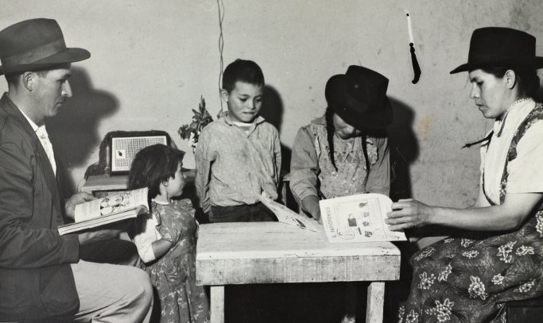 Primera imagen campesinos radio Sutatenza
IMG07 | http://www.banrepcultural.org/blaavirtual/biografias/rojagust2.htm | Recurso F7 | Fotografía | Contenido | LE_08_02_REC310_IMG07n.jpg | 320 x 480 px | LE_08_02_REC310_IMG07a.jpg | 800 x 458 px | Título: Rojas Pinilla, Gustavo Autor: Ocampo Lopez, Javier Colección: Ciencias_sociales; Fuerzas armadas; Política; Biografías Parte de: Biografías Biblioteca Virtual del Banco de la República Palabras clave: Biografía; Colombia; Militar; Política; Presidente de Colombia Junta militar Temas: Ciencias sociales; Fuerzas armadas Derechos: Derechos reservados | 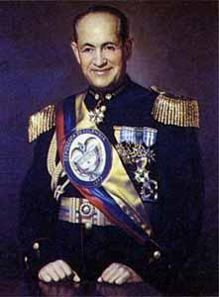
IMG08 | http://www.banrepcultural.org/boletin-cultural/content/gabriel-garcia-marquez-linea-de-tiempo | Recurso F7 | Fotografía | Contenido | LE_08_02_REC310_IMG08n.jpg | 320 x 480 px | LE_08_02_REC310_IMG08a.jpg | 800 x 458 px | El 17 de diciembre, Guillermo Cano, director de El Espectador, cae asesinado por orden de Pablo Escobar. | 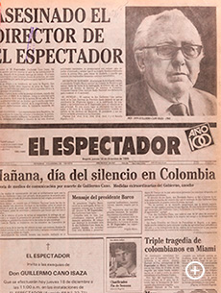
IMG09 | http://www.banrepcultural.org/prensa/reportesdeprensa/dayanita | Recurso F7 | Fotografía | Contenido | LE_08_02_REC310_IMG09n.jpg | 320 x 480 px | LE_08_02_REC310_IMG09a.jpg | 800 x 458 px | Pantallazo de eltiempo.com | 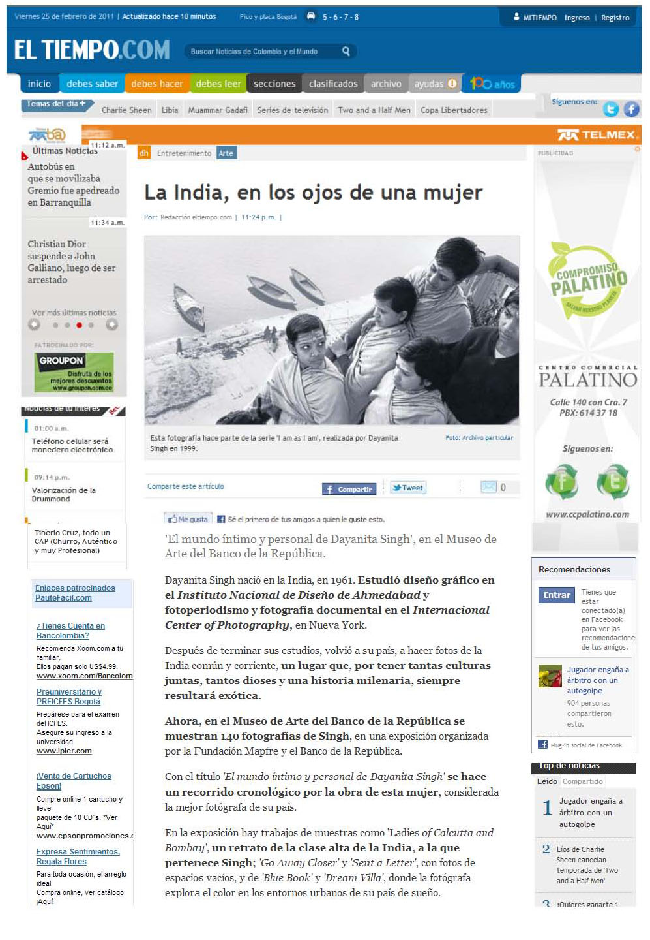
IMG10 | http://www.banrepcultural.org/musica/clasica-en-vivo | Recurso F7 | Fotografía | Contenido | LE_08_02_REC310_IMG10n.jpg | 320 x 480 px | LE_08_02_REC310_IMG10a.jpg | 800 x 458 px | HJCK - El Mundo en Bogotá "Una emisora para la Inmensa Minoría"
IMG11 | http://www.banrepcultural.org/prensa/reportes/leon-ferrari | Recurso F7 | Fotografía | Contenido | LE_08_02_REC310_IMG11n.jpg | 320 x 480 px | LE_08_02_REC310_IMG11a.jpg | 800 x 458 px | Pantallazo de la Información de REVISTA KIEN Y KE

